KIVIVILLAST ISOLATSIOONIMATID
HEKAMERK OÜ |  |  |  |  |  |  |  | 7.02
LEIVA TN. 4, 12618 TALLINN
TEL. 6776 300 |  |  | info@hekamerk.ee

HINNAKIRI |  |  |  |  |  |  | SEPTEMBER 2023

7.02 KIVIVILLAST ISOLATSIOONIMATID
 |  |  |  | SOODUSTUS: |  |  |  | 0%
 |  |  | PIKKUS | LAIUS | PAKSUS | PAKEND | HIND | HIND
 |  |  |  |  |  |  | KM-TA | KM-TA
 |  | MÕÕDUD mm |  | mm |  |  | pakk | pakk

 | LAMELLMATT ALUMIINIUMFOOLIUMIGA LAM PAROC
 | Tihedus 35kg/m³, soojusjuhtivustegur λ10=0,038 W/mK (10 °C)
 | Tuletundlikkusklass A1-s1, d0
 | Maks. kasutustemperatuur +250 °C, kattekihil +80 °C

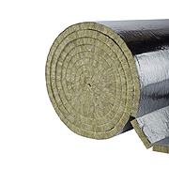
 |  |  | 8000 | 1000 | 30 | 8,0 m² | 60.50
 |  |  | 5000 | 1000 | 50 | 5,0 m² | 50.00
 |  |  | 2500 | 1000 | 100 | 2,5 m² | 44.00

 | VÕRKMATT PRO WIRED WR660 PAROC
 | Tihedus 80kg/m³, soojusjuhtivustegur λ10=0,035 W/mK (10 °C)
 | Tuletundlikkusklass A1, maks. kasutustemperatuur +660 °C
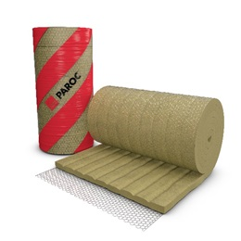
 |  |  | 5000 | 1000 | 50 | 5,0 m² | 71.56

 | VÕRKMATT ALUMIINIUMFOOLIUMIGA 80ACVM PAROC
 | Tihedus 80kg/m³, soojusjuhtivustegur λ10=0,035 W/mK (10 °C)
 | Tuletundlikkusklass A2,s1,d0, maks. kasutustemperatuur +640°C
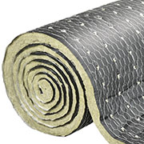

 |  |  | 5000 | 1000 | 50 | 5,0 m2 | 92.00
 |  |  | 3500 | 1000 | 80 | 3,5 m3 | 83.00

